VIP3
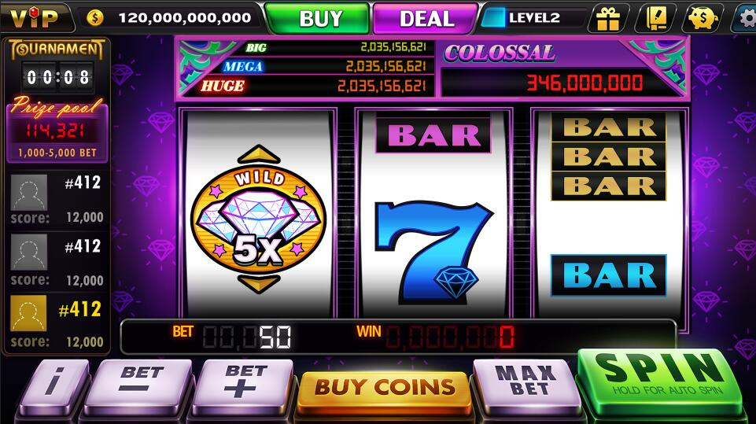
程序逻辑 |  | V3为单线机台，Slide+Jackpot玩法

 | 1 | V3共有Jackpot，Wild，7，7Bar和Bar五种元素。其中，Jackpot元素用钻石表示。
 | 2 | Jackpot分为三种，分别为3钻石，2钻石和1钻石，分别代表3,2,1个钻石。当Jackpot元素出现在支付线上时，计算支付线上的钻石数量（1-9），当出现6-9个钻石时，玩家中四个等级的Jackpot奖，当1-5个钻石时，玩家中普通奖。
 | 3 | 当Wild元素出现在支付线上下时，会滑动到支付线上

特效动画描述 | 1 | Jackpot、Wild元素动画及特效（董涛）
 | 2 | 普通元素特效（馨媚）

音乐音效描述 | 1 | 特殊的机台背景音乐
 | 2 | 特殊的Spin音效

1 | Diamond | Any | 9 | 0 | Colossal
2 | Diamond | Any | 8 | 0 | Mega
3 | Diamond | Any | 7 | 0 | Huge
4 | Diamond | Any | 6 | 0 | Big
5 | Diamond | Any | 5 | 20
6 | Diamond | Any | 4 | 15
7 | Diamond | Any | 3 | 10
8 | Diamond | Any | 2 | 7
9 | Diamond | Any | 1 | 3
10 | Wildx2,Wildx5,Wildx2 | Ordered | 3 | 500
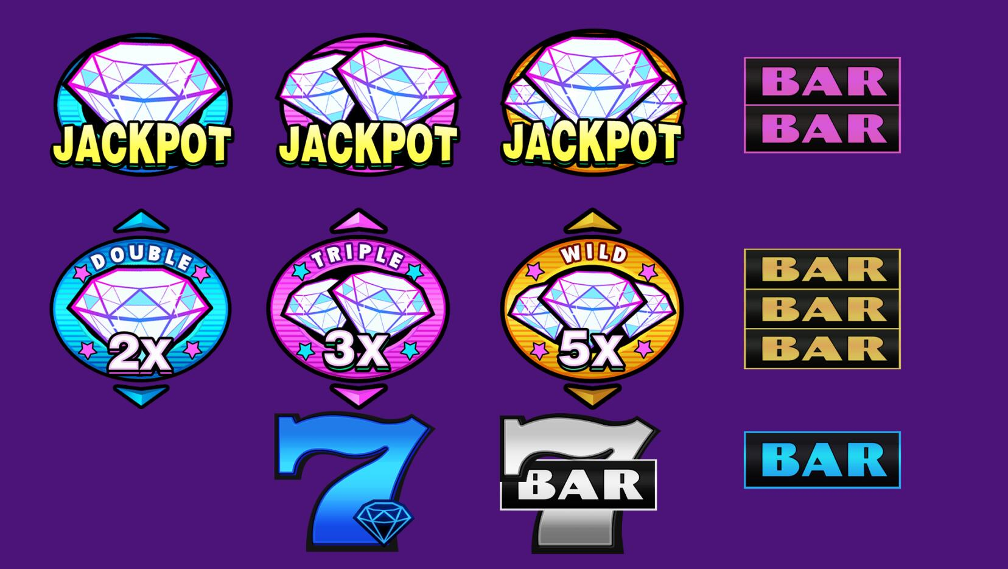
11 | Wildx2,Wildx3,Wildx2 | Ordered | 3 | 200
12 | Wildx2,Wildx2,Wildx2 | Ordered | 3 | 100 | ANY THREE MIXED
13 | High7 | All | 3 | 20
14 | 7Bar | All | 3 | 15
15 | TripleBar | All | 3 | 10
16 | DoubleBar | All | 3 | 7
17 | SingleBar | All | 3 | 5
18 | High7,Mid7,Low7 | Any | 3 | 3 | ANY THREE MIXED
19 | TripleBar,DoubleBar,SingleBar | Any | 3 | 1 | ANY THREE MIXED

VIP5
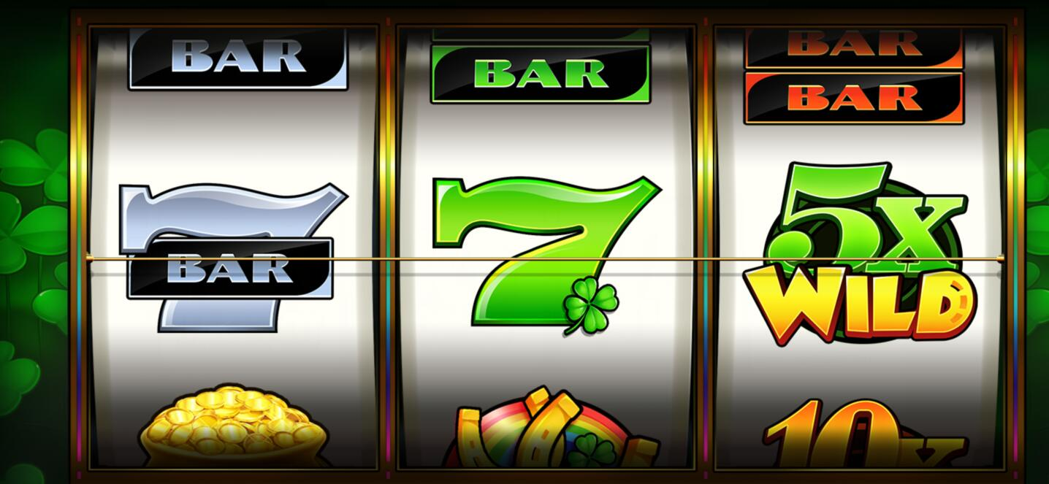
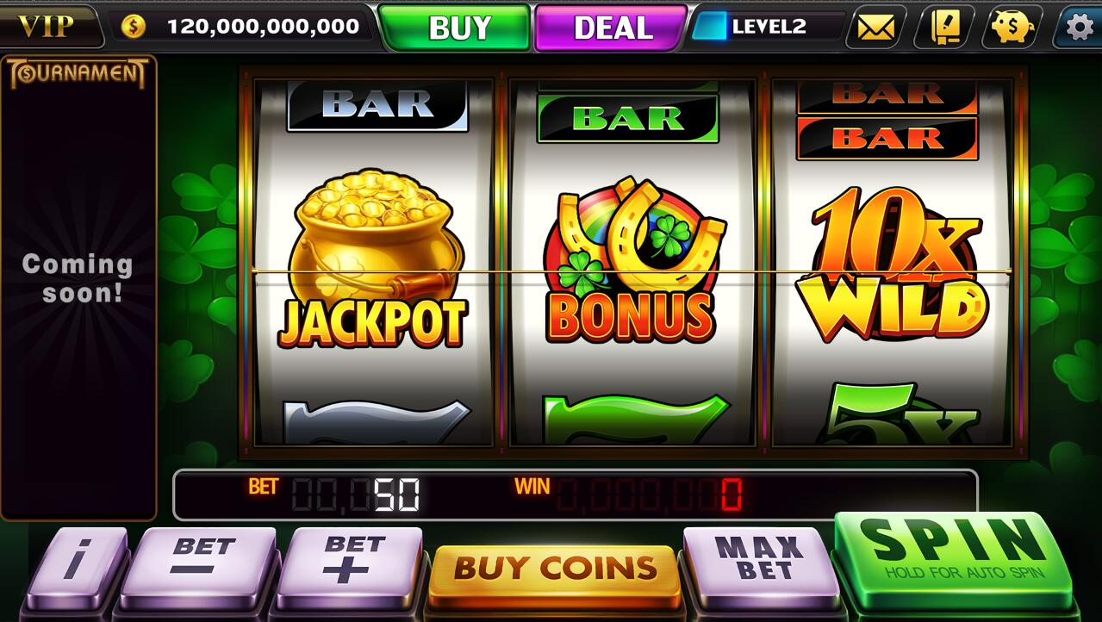
程序逻辑 |  | V5为多线机台，Freespin+Jackpot玩法

 | 1 | V5共有Jackpot，BONUS，Wild，7和Bar五种元素。其中，Jackpot元素用金桶表示。
 | 2 | 当三个BONUS元素出现在支付线上时，开启Freespin Until Lose。当三个Jackpot元素出现在同一个支付线上时，开启Jackpot大奖（单独逻辑控制）
 | 3 | 玩家中Jackpot大奖时，播放特殊的动画和音效
 | 4 | 支付线上出现三个Bonus时，播放动画
 | 5 | Freespin时，特殊的BGM
 | 6 | Freespin时，屏蔽Jackpot
 | 7 | 机台命名方式改为V5

特效动画描述 | 1 | Jackpot、BONUS元素动画及特效（董涛）
 | 2 | Wild元素动画及特效
 | 3 | 普通元素特效（馨媚）

音乐音效描述 | 1 | Jackpot音效（需不需要待定）
 | 2 | Freespin的BGM

